手順
手順

メニュー
設定および保守＞検索（右側の三本戦より）＞スプレッドシートのワークフロー・ルールの管理 で検索

本作業はMicrosoftExcel2016を使用してください。2013を使用するとエラーになることがあります。

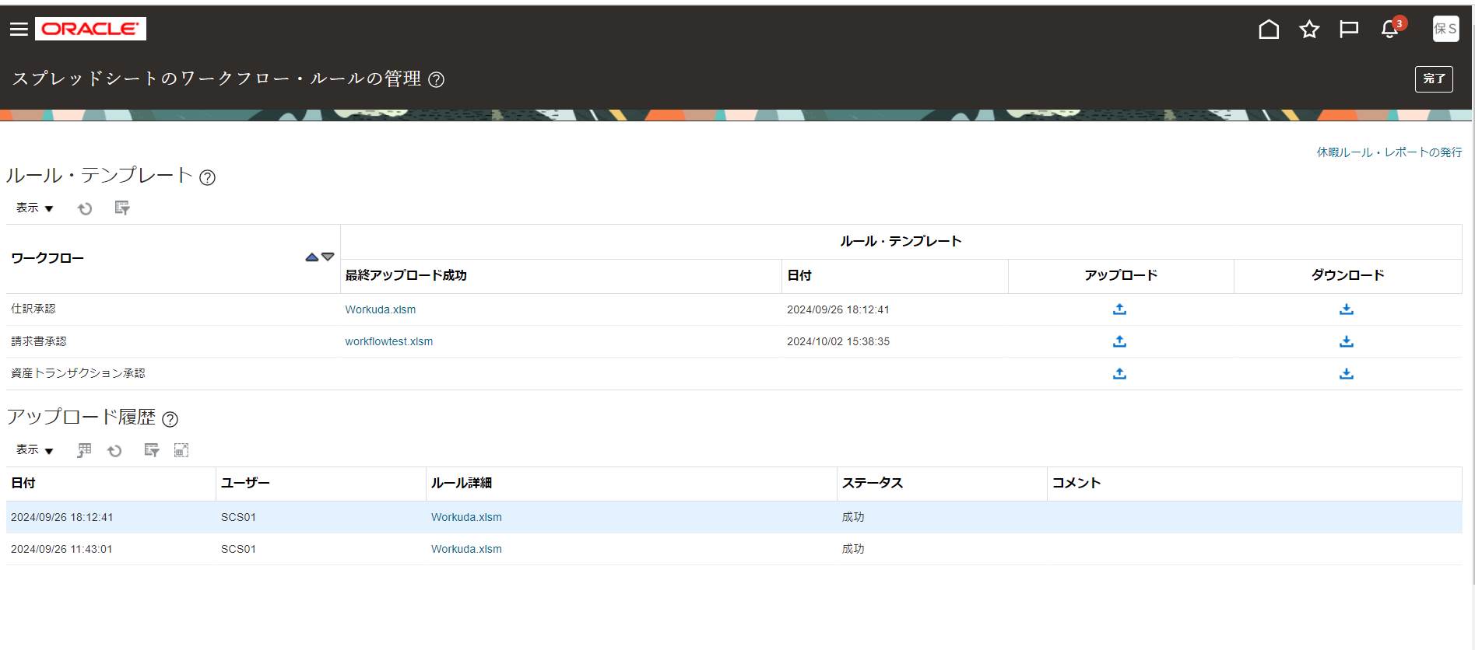
※仕訳承認のワークフロー設定の場合
ルールテンプレートをダウンロードします

仕訳承認基本テンプレートをダウンロードします
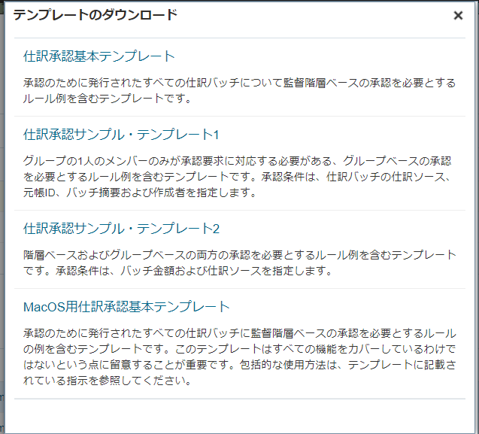

※要注意
ファイルをダウンロードすると日本語のファイル名でダウンロードされますが、半角英数でリネームしてください。Zipファイル作成の際にエラーになります
↓↓
ファイル名 | ※yyyymmddはアップロード日付にしてください
GLWorkflow_yyyymmdd.xlsm

設定内容（別シート）に沿って設定します
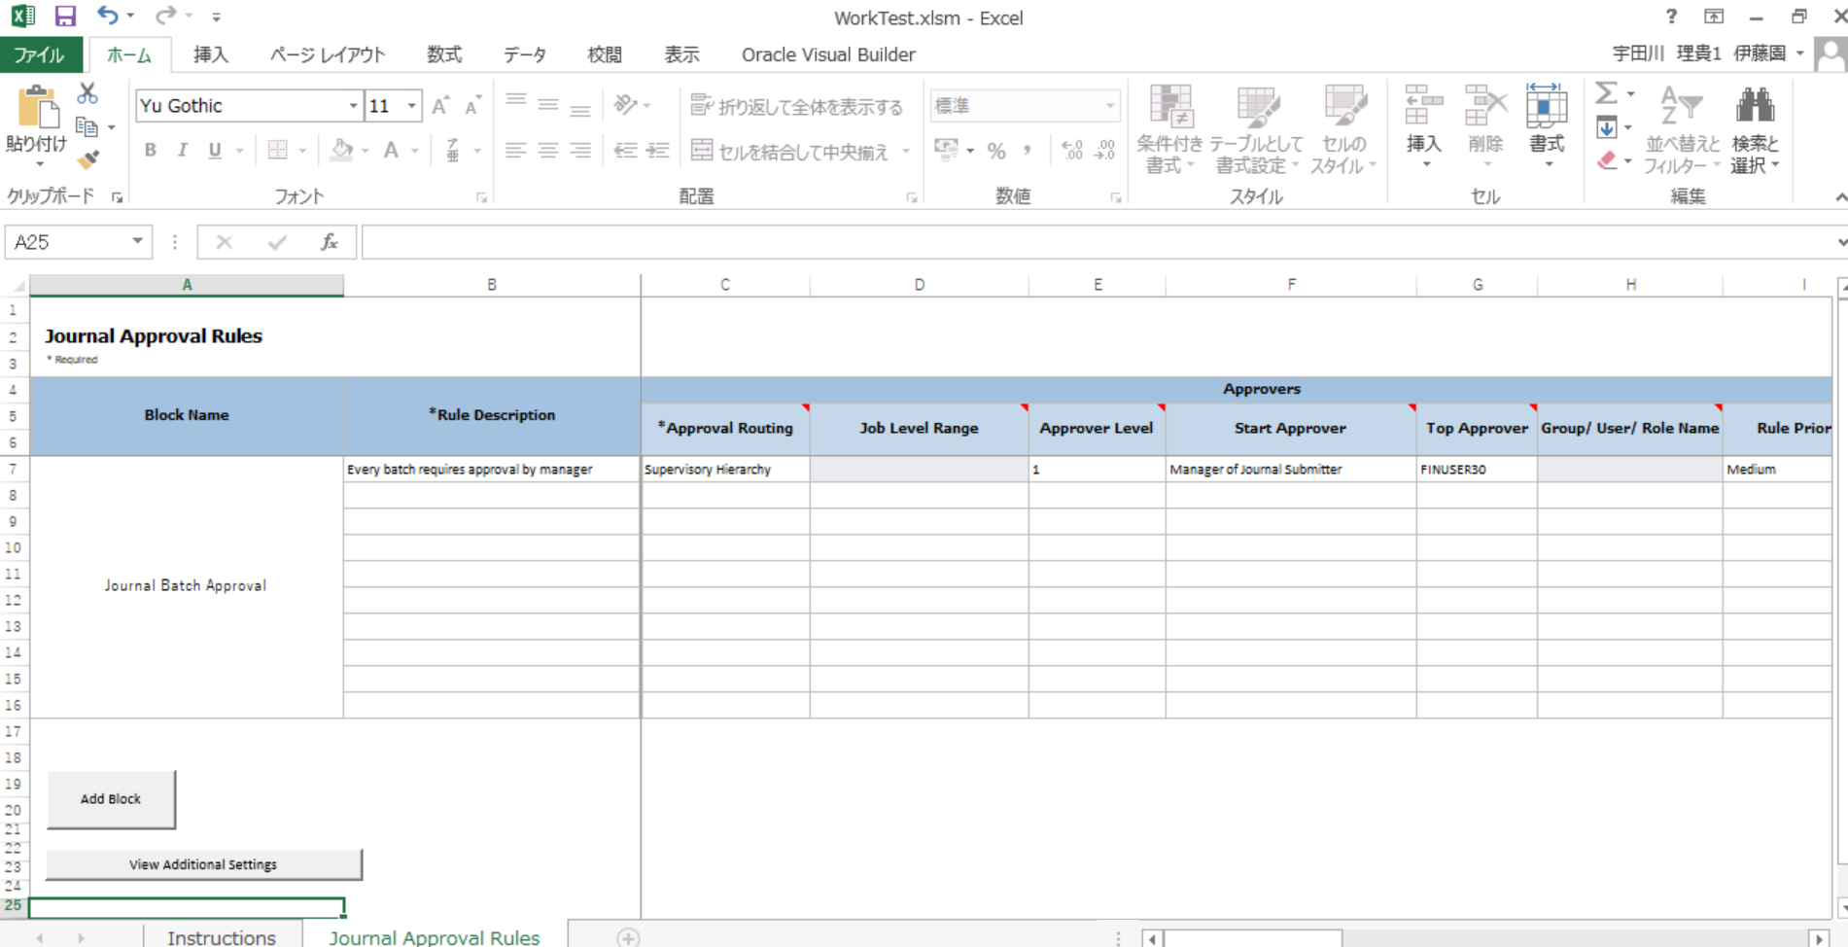

設定完了後、Instructuonsシートの「Generate Rule File」ボタンを押下します。
※ファイル名が日本語だとここでエラーになります。

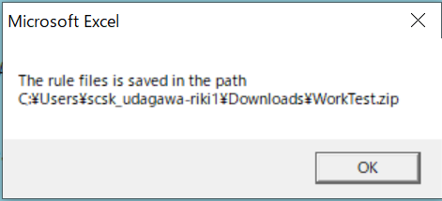

保存されたZipファイルをアップロードからアップロードします

アップロード履歴のステータスが成功になっていれば設定完了です。
※完了まで数分かかります。

